Sheet2
threejs的插件
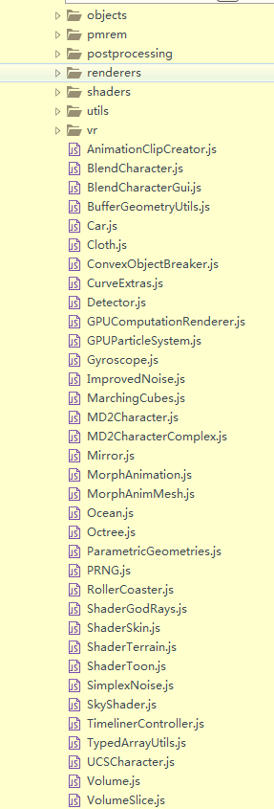

下划线效果

